原理
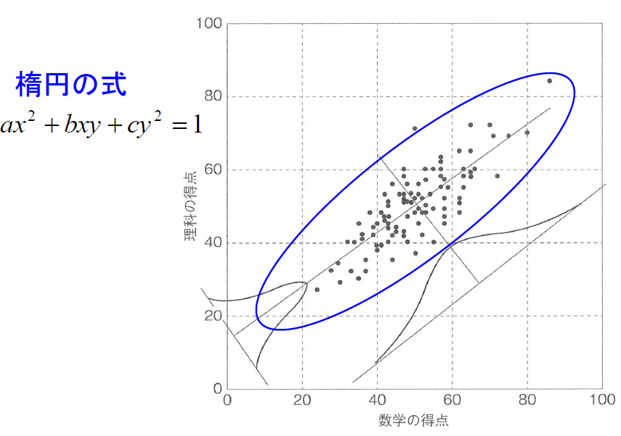
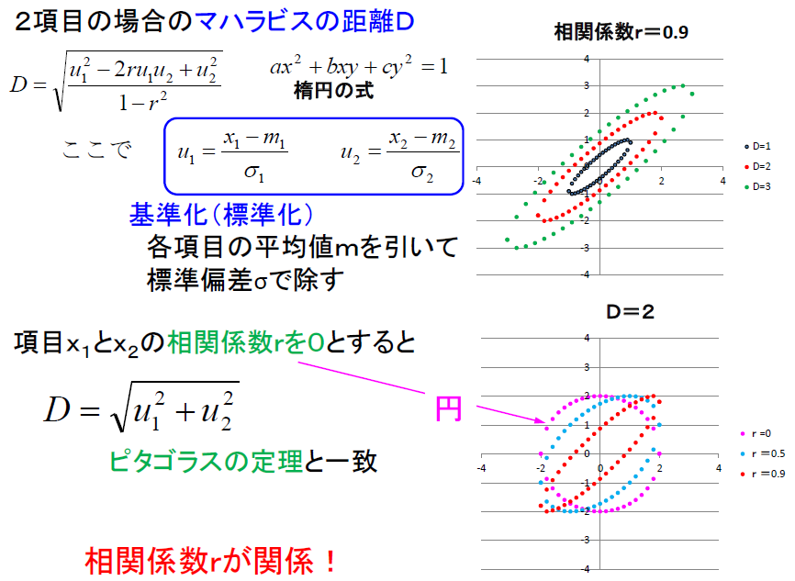

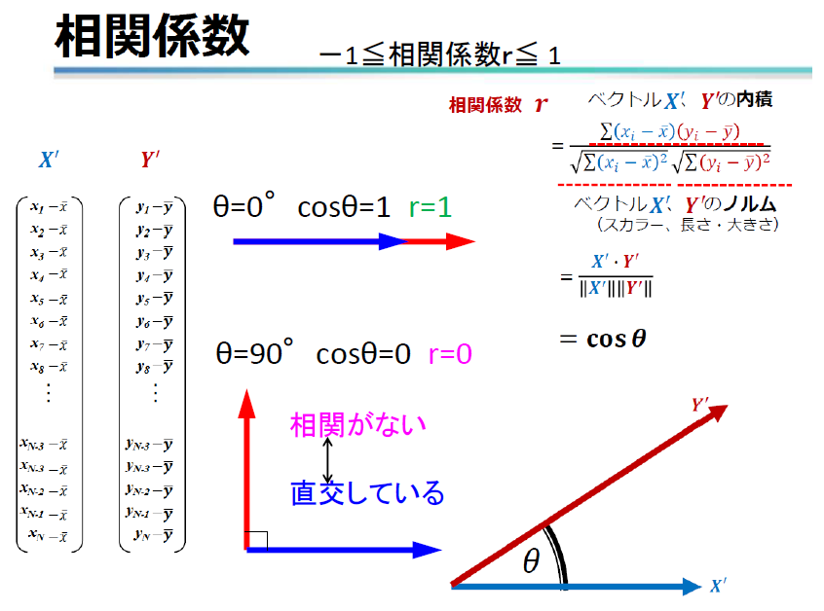
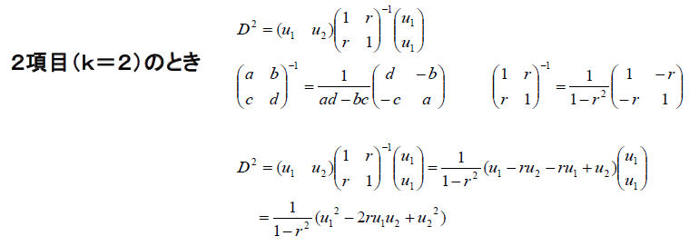

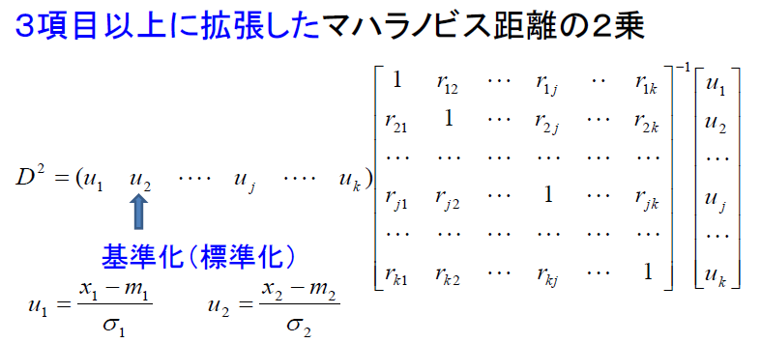

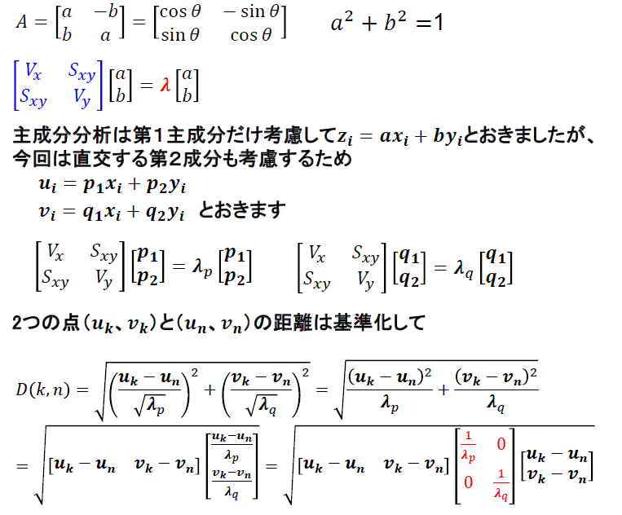
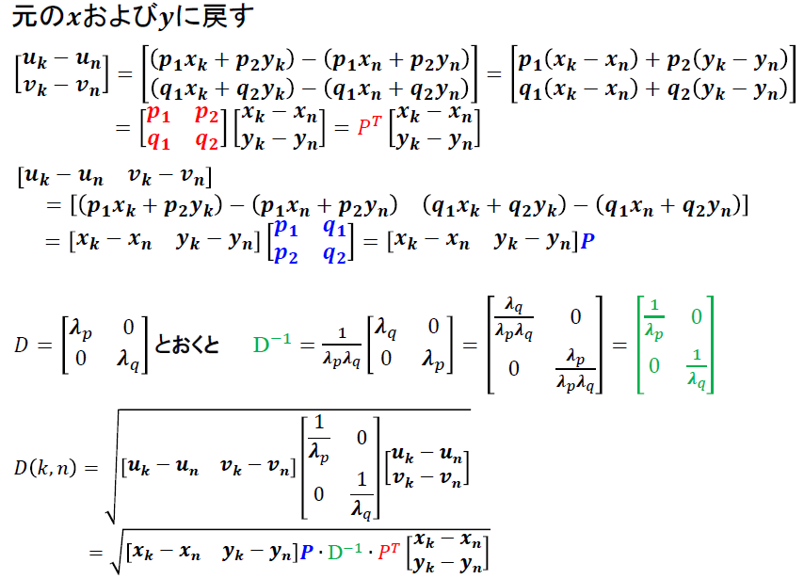

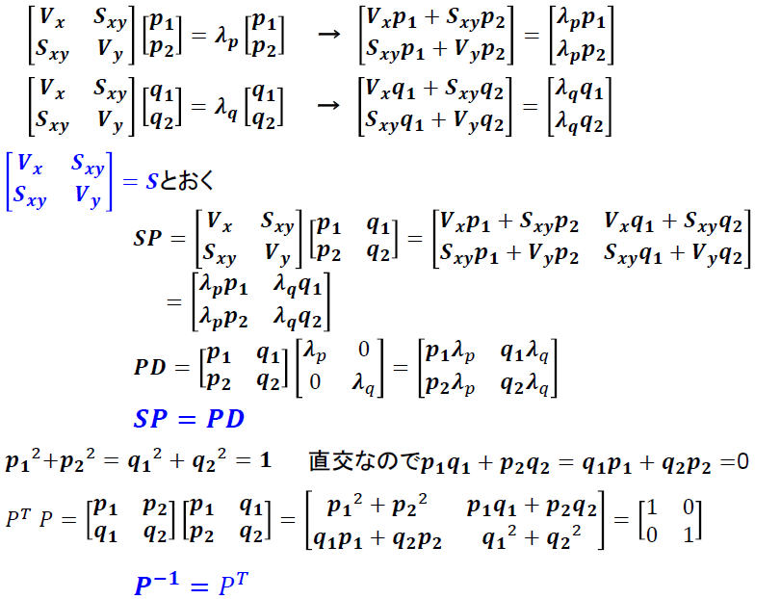
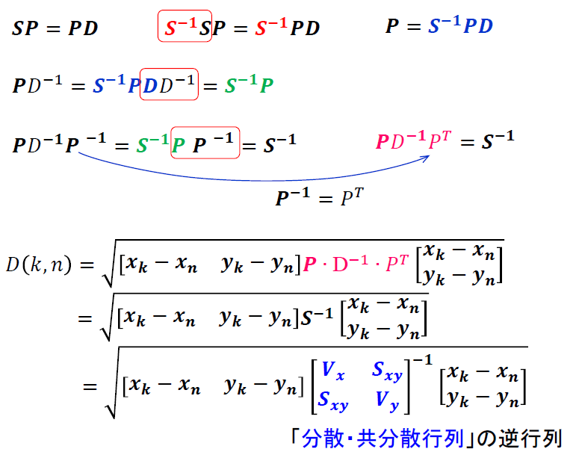

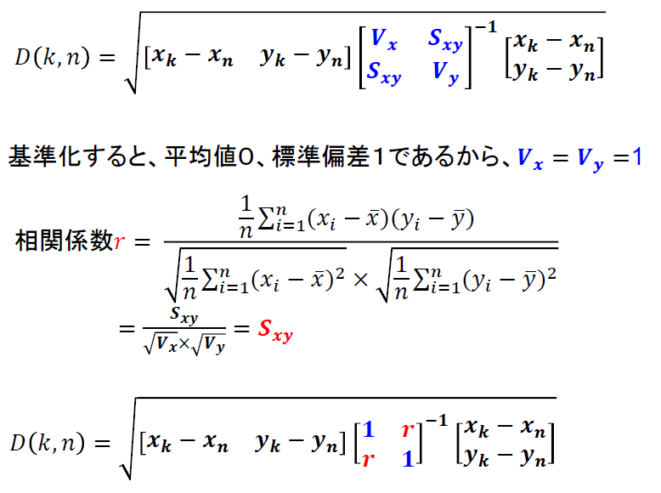

MT法_ﾜｰｸ
No. | 数学M | 理科S | x-xbar | y-ybar | (x-xbar)*(y-ybar) | u1 | u2 | D2 | r
1 | 39 | 44 | -11 | -6 | 66 |  |  |  |  | 27.484 | 80 | -18.7625 | 25
2 | 63 | 58 | 13 | 8 | 104 |  |  |  |  | 72.514 | 20 | 15.01 | -20
3 | 63 | 60 | 13 | 10 | 130
4 | 43 | 50 | -7 | 0 | 0
5 | 66 | 60 | 16 | 10 | 160
6 | 71 | 69 | 21 | 19 | 399
7 | 55 | 60 | 5 | 10 | 50
8 | 48 | 47 | -2 | -3 | 6
9 | 54 | 53 | 4 | 3 | 12
10 | 43 | 44 | -7 | -6 | 42
11 | 30 | 34 | -20 | -16 | 320
12 | 47 | 53 | -3 | 3 | -9
13 | 86 | 84 | 36 | 34 | 1224
14 | 51 | 45 | 1 | -5 | -5
15 | 47 | 52 | -3 | 2 | -6
16 | 50 | 52 | 0 | 2 | 0
17 | 50 | 48 | 0 | -2 | 0
18 | 37 | 32 | -13 | -18 | 234
19 | 47 | 42 | -3 | -8 | 24
20 | 43 | 45 | -7 | -5 | 35
21 | 75 | 69 | 25 | 19 | 475
22 | 47 | 43 | -3 | -7 | 21
23 | 45 | 44 | -5 | -6 | 30
24 | 41 | 39 | -9 | -11 | 99
25 | 52 | 48 | 2 | -2 | -4
26 | 36 | 41 | -14 | -9 | 126
27 | 33 | 32 | -17 | -18 | 306
28 | 57 | 60 | 7 | 10 | 70
29 | 63 | 55 | 13 | 5 | 65
30 | 50 | 71 | 0 | 21 | 0
31 | 44 | 42 | -6 | -8 | 48
32 | 58 | 49 | 8 | -1 | -8
33 | 42 | 47 | -8 | -3 | 24
34 | 39 | 42 | -11 | -8 | 88
35 | 24 | 27 | -26 | -23 | 598
36 | 37 | 35 | -13 | -15 | 195
37 | 51 | 53 | 1 | 3 | 3
38 | 49 | 53 | -1 | 3 | -3
39 | 57 | 60 | 7 | 10 | 70
40 | 65 | 65 | 15 | 15 | 225
41 | 62 | 52 | 12 | 2 | 24
42 | 49 | 51 | -1 | 1 | -1
43 | 28 | 32 | -22 | -18 | 396
44 | 57 | 63 | 7 | 13 | 91
45 | 65 | 59 | 15 | 9 | 135
46 | 45 | 43 | -5 | -7 | 35
47 | 42 | 46 | -8 | -4 | 32
48 | 59 | 55 | 9 | 5 | 45
49 | 43 | 40 | -7 | -10 | 70
50 | 52 | 52 | 2 | 2 | 4
51 | 38 | 48 | -12 | -2 | 24
52 | 58 | 47 | 8 | -3 | -24
53 | 57 | 55 | 7 | 5 | 35
54 | 40 | 38 | -10 | -12 | 120
55 | 47 | 60 | -3 | 10 | -30
56 | 72 | 58 | 22 | 8 | 176
57 | 65 | 72 | 15 | 22 | 330
58 | 57 | 58 | 7 | 8 | 56
59 | 35 | 30 | -15 | -20 | 300
60 | 36 | 42 | -14 | -8 | 112
61 | 40 | 39 | -10 | -11 | 110
62 | 44 | 35 | -6 | -15 | 90
63 | 62 | 48 | 12 | -2 | -24
64 | 50 | 37 | 0 | -13 | 0
65 | 80 | 70 | 30 | 20 | 600
66 | 30 | 29 | -20 | -21 | 420
67 | 47 | 51 | -3 | 1 | -3
68 | 58 | 57 | 8 | 7 | 56
69 | 55 | 40 | 5 | -10 | -50
70 | 53 | 48 | 3 | -2 | -6
71 | 34 | 40 | -16 | -10 | 160
72 | 52 | 42 | 2 | -8 | -16
73 | 35 | 45 | -15 | -5 | 75
74 | 32 | 40 | -18 | -10 | 180
75 | 58 | 45 | 8 | -5 | -40
76 | 51 | 56 | 1 | 6 | 6
77 | 55 | 49 | 5 | -1 | -5
78 | 57 | 62 | 7 | 12 | 84
79 | 70 | 72 | 20 | 22 | 440
80 | 62 | 65 | 12 | 15 | 180
81 | 48 | 51 | -2 | 1 | -2
82 | 42 | 53 | -8 | 3 | -24
83 | 40 | 45 | -10 | -5 | 50
84 | 44 | 56 | -6 | 6 | -36
85 | 43 | 51 | -7 | 1 | -7
86 | 47 | 58 | -3 | 8 | -24
87 | 58 | 52 | 8 | 2 | 16
88 | 46 | 53 | -4 | 3 | -12
89 | 53 | 50 | 3 | 0 | 0
90 | 48 | 56 | -2 | 6 | -12
91 | 51 | 49 | 1 | -1 | -1
92 | 62 | 51 | 12 | 1 | 12
93 | 41 | 48 | -9 | -2 | 18
94 | 43 | 47 | -7 | -3 | 21
95 | 28 | 32 | -22 | -18 | 396
96 | 57 | 55 | 7 | 5 | 35
97 | 53 | 60 | 3 | 10 | 30
98 | 65 | 58 | 15 | 8 | 120
99 | 48 | 40 | -2 | -10 | 20
100 | 53 | 57 | 3 | 7 | 21
 | 50 | 50 | 13354.0 | 11174.0 | 100.22 |  |  | #DIV/0!
 | 平均 | 平均 | Sx | Sｙ | Sｘｙ
 |  |  | 133.54 | 111.74
 |  |  | Vx | Vy

 |  |  | a | 1 |  | Vx-λ１ | -90
 |  |  | b | -245.28 |  | Vy-λ1 | -112
 |  |  | c | 4878
 |  |  |  |  |  | a | 10 | 1.0
 |  |  | ルート | 202 |  | b | -11 | 0.90
 |  |  | λ１ | 223.5
 |  |  | λ２ | 21.8 |  | Vx-λ2 | 112
 |  |  |  |  |  | Vy-λ2 | 90

 |  |  |  |  |  | a | 212 | 1.0
 |  |  |  |  |  | b | 190 | -1.11

MT法_実行結果
No. | 数学M | 理科S | x-xbar | y-ybar | (x-xbar)*(y-ybar) | u1 | u2 | D2 | r | 0.008204353773
1 | 39 | 44 | -11 | -6 | 66 | -0.95189051466 | -0.56760592061 | 0.61 |  |  | 27.484 | 80 | -18.7625 | 25
2 | 63 | 58 | 13 | 8 | 104 | 1.1249615173 | 0.75680789415 | 0.91 |  |  | 72.514 | 20 | 15.01 | -20
3 | 63 | 60 | 13 | 10 | 130 | 1.1249615173 | 0.94600986769 | 1.07
4 | 43 | 50 | -7 | 0 | 0 | -0.60574850933 | 0 | 0.18
5 | 66 | 60 | 16 | 10 | 160 | 1.3845680213 | 0.94600986769 | 1.40
6 | 71 | 69 | 21 | 19 | 399 | 1.817245528 | 1.7974187486 | 3.24
7 | 55 | 60 | 5 | 10 | 50 | 0.43267750666 | 0.94600986769 | 0.54
8 | 48 | 47 | -2 | -3 | 6 | -0.17307100266 | -0.28380296031 | 0.05
9 | 54 | 53 | 4 | 3 | 12 | 0.34614200533 | 0.28380296031 | 0.10
10 | 43 | 44 | -7 | -6 | 42 | -0.60574850933 | -0.56760592061 | 0.34
11 | 30 | 34 | -20 | -16 | 320 | -1.7307100266 | -1.5136157883 | 2.62
12 | 47 | 53 | -3 | 3 | -9 | -0.259606504 | 0.28380296031 | 0.07
13 | 86 | 84 | 36 | 34 | 1224 | 3.115278048 | 3.2164335502 | 9.94
14 | 51 | 45 | 1 | -5 | -5 | 0.086535501332 | -0.47300493385 | 0.12
15 | 47 | 52 | -3 | 2 | -6 | -0.259606504 | 0.18920197354 | 0.05
16 | 50 | 52 | 0 | 2 | 0 | 0 | 0.18920197354 | 0.02
17 | 50 | 48 | 0 | -2 | 0 | 0 | -0.18920197354 | 0.02
18 | 37 | 32 | -13 | -18 | 234 | -1.1249615173 | -1.7028177618 | 2.07
19 | 47 | 42 | -3 | -8 | 24 | -0.259606504 | -0.75680789415 | 0.32
20 | 43 | 45 | -7 | -5 | 35 | -0.60574850933 | -0.47300493385 | 0.29
21 | 75 | 69 | 25 | 19 | 475 | 2.1633875333 | 1.7974187486 | 3.92
22 | 47 | 43 | -3 | -7 | 21 | -0.259606504 | -0.66220690738 | 0.25
23 | 45 | 44 | -5 | -6 | 30 | -0.43267750666 | -0.56760592061 | 0.25
24 | 41 | 39 | -9 | -11 | 99 | -0.77881951199 | -1.0406108545 | 0.84
25 | 52 | 48 | 2 | -2 | -4 | 0.17307100266 | -0.18920197354 | 0.03
26 | 36 | 41 | -14 | -9 | 126 | -1.2114970187 | -0.85140888092 | 1.09
27 | 33 | 32 | -17 | -18 | 306 | -1.4711035227 | -1.7028177618 | 2.51
28 | 57 | 60 | 7 | 10 | 70 | 0.60574850933 | 0.94600986769 | 0.63
29 | 63 | 55 | 13 | 5 | 65 | 1.1249615173 | 0.47300493385 | 0.74
30 | 50 | 71 | 0 | 21 | 0 | 0 | 1.9866207222 | 1.97
31 | 44 | 42 | -6 | -8 | 48 | -0.51921300799 | -0.75680789415 | 0.42
32 | 58 | 49 | 8 | -1 | -8 | 0.69228401066 | -0.094600986769 | 0.24
33 | 42 | 47 | -8 | -3 | 24 | -0.69228401066 | -0.28380296031 | 0.28
34 | 39 | 42 | -11 | -8 | 88 | -0.95189051466 | -0.75680789415 | 0.73
35 | 24 | 27 | -26 | -23 | 598 | -2.2499230346 | -2.1758226957 | 4.86
36 | 37 | 35 | -13 | -15 | 195 | -1.1249615173 | -1.4190148015 | 1.63
37 | 51 | 53 | 1 | 3 | 3 | 0.086535501332 | 0.28380296031 | 0.04
38 | 49 | 53 | -1 | 3 | -3 | -0.086535501332 | 0.28380296031 | 0.04
39 | 57 | 60 | 7 | 10 | 70 | 0.60574850933 | 0.94600986769 | 0.63
40 | 65 | 65 | 15 | 15 | 225 | 1.29803252 | 1.4190148015 | 1.83
41 | 62 | 52 | 12 | 2 | 24 | 1.038426016 | 0.18920197354 | 0.56
42 | 49 | 51 | -1 | 1 | -1 | -0.086535501332 | 0.094600986769 | 0.01
43 | 28 | 32 | -22 | -18 | 396 | -1.9037810293 | -1.7028177618 | 3.24
44 | 57 | 63 | 7 | 13 | 91 | 0.60574850933 | 1.229812828 | 0.93
45 | 65 | 59 | 15 | 9 | 135 | 1.29803252 | 0.85140888092 | 1.20
46 | 45 | 43 | -5 | -7 | 35 | -0.43267750666 | -0.66220690738 | 0.31
47 | 42 | 46 | -8 | -4 | 32 | -0.69228401066 | -0.37840394708 | 0.31
48 | 59 | 55 | 9 | 5 | 45 | 0.77881951199 | 0.47300493385 | 0.41
49 | 43 | 40 | -7 | -10 | 70 | -0.60574850933 | -0.94600986769 | 0.63
50 | 52 | 52 | 2 | 2 | 4 | 0.17307100266 | 0.18920197354 | 0.03
51 | 38 | 48 | -12 | -2 | 24 | -1.038426016 | -0.18920197354 | 0.56
52 | 58 | 47 | 8 | -3 | -24 | 0.69228401066 | -0.28380296031 | 0.28
53 | 57 | 55 | 7 | 5 | 35 | 0.60574850933 | 0.47300493385 | 0.29
54 | 40 | 38 | -10 | -12 | 120 | -0.86535501332 | -1.1352118412 | 1.01
55 | 47 | 60 | -3 | 10 | -30 | -0.259606504 | 0.94600986769 | 0.48
56 | 72 | 58 | 22 | 8 | 176 | 1.9037810293 | 0.75680789415 | 2.09
57 | 65 | 72 | 15 | 22 | 330 | 1.29803252 | 2.0812217089 | 2.99
58 | 57 | 58 | 7 | 8 | 56 | 0.60574850933 | 0.75680789415 | 0.47
59 | 35 | 30 | -15 | -20 | 300 | -1.29803252 | -1.8920197354 | 2.61
60 | 36 | 42 | -14 | -8 | 112 | -1.2114970187 | -0.75680789415 | 1.01
61 | 40 | 39 | -10 | -11 | 110 | -0.86535501332 | -1.0406108545 | 0.91
62 | 44 | 35 | -6 | -15 | 90 | -0.51921300799 | -1.4190148015 | 1.14
63 | 62 | 48 | 12 | -2 | -24 | 1.038426016 | -0.18920197354 | 0.56
64 | 50 | 37 | 0 | -13 | 0 | 0 | -1.229812828 | 0.76
65 | 80 | 70 | 30 | 20 | 600 | 2.59606504 | 1.8920197354 | 5.12
66 | 30 | 29 | -20 | -21 | 420 | -1.7307100266 | -1.9866207222 | 3.44
67 | 47 | 51 | -3 | 1 | -3 | -0.259606504 | 0.094600986769 | 0.04
68 | 58 | 57 | 8 | 7 | 56 | 0.69228401066 | 0.66220690738 | 0.46
69 | 55 | 40 | 5 | -10 | -50 | 0.43267750666 | -0.94600986769 | 0.54
70 | 53 | 48 | 3 | -2 | -6 | 0.259606504 | -0.18920197354 | 0.05
71 | 34 | 40 | -16 | -10 | 160 | -1.3845680213 | -0.94600986769 | 1.40
72 | 52 | 42 | 2 | -8 | -16 | 0.17307100266 | -0.75680789415 | 0.30
73 | 35 | 45 | -15 | -5 | 75 | -1.29803252 | -0.47300493385 | 0.95
74 | 32 | 40 | -18 | -10 | 180 | -1.557639024 | -0.94600986769 | 1.65
75 | 58 | 45 | 8 | -5 | -40 | 0.69228401066 | -0.47300493385 | 0.35
76 | 51 | 56 | 1 | 6 | 6 | 0.086535501332 | 0.56760592061 | 0.16
77 | 55 | 49 | 5 | -1 | -5 | 0.43267750666 | -0.094600986769 | 0.10
78 | 57 | 62 | 7 | 12 | 84 | 0.60574850933 | 1.1352118412 | 0.82
79 | 70 | 72 | 20 | 22 | 440 | 1.7307100266 | 2.0812217089 | 3.63
80 | 62 | 65 | 12 | 15 | 180 | 1.038426016 | 1.4190148015 | 1.53
81 | 48 | 51 | -2 | 1 | -2 | -0.17307100266 | 0.094600986769 | 0.02
82 | 42 | 53 | -8 | 3 | -24 | -0.69228401066 | 0.28380296031 | 0.28
83 | 40 | 45 | -10 | -5 | 50 | -0.86535501332 | -0.47300493385 | 0.48
84 | 44 | 56 | -6 | 6 | -36 | -0.51921300799 | 0.56760592061 | 0.30
85 | 43 | 51 | -7 | 1 | -7 | -0.60574850933 | 0.094600986769 | 0.19
86 | 47 | 58 | -3 | 8 | -24 | -0.259606504 | 0.75680789415 | 0.32
87 | 58 | 52 | 8 | 2 | 16 | 0.69228401066 | 0.18920197354 | 0.26
88 | 46 | 53 | -4 | 3 | -12 | -0.34614200533 | 0.28380296031 | 0.10
89 | 53 | 50 | 3 | 0 | 0 | 0.259606504 | 0 | 0.03
90 | 48 | 56 | -2 | 6 | -12 | -0.17307100266 | 0.56760592061 | 0.18
91 | 51 | 49 | 1 | -1 | -1 | 0.086535501332 | -0.094600986769 | 0.01
92 | 62 | 51 | 12 | 1 | 12 | 1.038426016 | 0.094600986769 | 0.54
93 | 41 | 48 | -9 | -2 | 18 | -0.77881951199 | -0.18920197354 | 0.32
94 | 43 | 47 | -7 | -3 | 21 | -0.60574850933 | -0.28380296031 | 0.22
95 | 28 | 32 | -22 | -18 | 396 | -1.9037810293 | -1.7028177618 | 3.24
96 | 57 | 55 | 7 | 5 | 35 | 0.60574850933 | 0.47300493385 | 0.29
97 | 53 | 60 | 3 | 10 | 30 | 0.259606504 | 0.94600986769 | 0.48
98 | 65 | 58 | 15 | 8 | 120 | 1.29803252 | 0.75680789415 | 1.12
99 | 48 | 40 | -2 | -10 | 20 | -0.17307100266 | -0.94600986769 | 0.46
100 | 53 | 57 | 3 | 7 | 21 | 0.259606504 | 0.66220690738 | 0.25
 | 50 | 50 | 13354.0 | 11174.0 | 100.22 |  |  | 0.99333572076
 | 平均 | 平均 | Sx | Sｙ | Sｘｙ
 |  |  | 133.54 | 111.74
 |  |  | Vx | Vy

 |  |  | a | 1 |  | Vx-λ１ | -90
 |  |  | b | -245.28 |  | Vy-λ1 | -112
 |  |  | c | 4878
 |  |  |  |  |  | a | 10 | 1.0
 |  |  | ルート | 202 |  | b | -11 | 0.90
 |  |  | λ１ | 223.5
 |  |  | λ２ | 21.8 |  | Vx-λ2 | 112
 |  |  |  |  |  | Vy-λ2 | 90

 |  |  |  |  |  | a | 212 | 1.0
 |  |  |  |  |  | b | 190 | -1.11

